상품제안서
우유병메모잇(주문제작형) | 상품코드: F05588

 |  |  |  |  |  |  | 02-412-0044 | www.easy1.co.kr
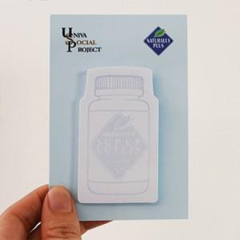

【상세/제작정보】 | 귀여운 우유병모양의 메모잇

【인쇄/포장옵션】 | 풀칼라 / OPP(비닐)

【공급단가】 | 수량 | 1,000~ | 2,000~ | 3,000~ | 5,000~ | 10,000~
*VAT별도 | 20매 | 570원 | 560원 | 550원 | 520원 | 500원
 | 30매 | 670원 | 660원 | 650원 | 620원 | 590원
 | 50매 | 870원 | 850원 | 830원 | 800원 | 770원

【상품 URL】 | https://dev.easy1.co.kr:443/src/goods_detail.php?gdno=5588

